支給認定申請書
別紙様式第１号

特定医療費（指定難病）支給認定（新規・更新・転入）／ 登録者証 申請書

受給者／要支援者（患者本人） | フリガナ |  |  |  |  | 年 齢 | 歳 | 生 年 月 日
 | 氏 名 |  |  |  |  |  |  | 昭 和 平 成 令 和 | 年 月 日
 | 住 所 | 〒 － 市 町 村 |  |  |  |  |  | 日中連絡のつく 電話番号

市・区
町・村
 | 令和８年１月１日時点の住民登録市区町村
 | 加入 健康保険 | （フリガナ） 被保険者氏名 |  |  |  |  |  | 受給者との続柄 |  | 本人・本人以外
 |  | 保険種別 |  |  | 協会けんぽ・組合健保・船員・共済・国保・国保組合・後期
 |  | 被保険者証の記号・番号
 |  | 被保険者証発行機関名
 | 生活保護受給の有無 該当するものに☑ |  |  |  | □有（ 県・市）※受給元自治体名を記入 □無
病 名
自己負担上限額の 特例 該当するものに☑ |  | 人工呼吸器等装着者としての認定の希望 （持続的に常時、生命維持装置を装着しており、日常生活が著しく制限されている） |  |  |  |  |  |  |  | □有・□無
 |  | 高額かつ長期としての認定の希望（申請月以前の１２か月のうち、６か月以上、指定難病に係る新規申請月以降の医療費の総額（10割）が月50,000円を超える） |  |  |  |  |  |  |  | □有・□無
 |  | 軽症者特例に係る認定の希望（申請月以前の１２か月のうち、３か月以上、指定難病に係る医療費の総額（10割）が月33,330円を超える） |  |  |  |  |  |  |  | □有・□無
申請者の所得状況 （市町村民税非課税の場合、該当するものに☑） |  |  | 遺族年金、障害年金、寡婦年金又は各種手当金等の受給の有無 |  |  | □有（裏面記載の収入の番号： ）
 |  |  |  |  |  | □無
マイナンバー制度では、DVや虐待等の被害を受けて避難している場合（被害を受けるおそれがある場合も含む。）に、所在地につながる情報（所在の都道府県名又は市町村名）を秘匿することが可能です。希望される方は、☑をお願いします。 |  |  |  |  |  |  |  |  |  | □希望する
受給者と同じ世帯内（同じ健康保険加入者に限る）に指定難病又は小児慢性特定疾病の医療費助成を受けている者又は申請中の者の有無 |  |  |  |  | (指定難病・小児慢性)氏名 |  |  |  | 受給者番号
□有 ・ □無
 |  |  |  |  | (指定難病・小児慢性)氏名 |  |  |  | 受給者番号
特定医療費支給認定日の遡りの希望 （更新申請の場合は記入不要） |  |  |  |  | □有 ・ □無
特定医療費の支給を開始することが適当と考えられる年月日 |  |  | 特定医療費の支給認定日は申請日から１ヶ月前（やむを得ない理由により申請が行えなかった場合は最長３ヶ月前）の同じ日まで遡って申請することが可能です。そのため、申請日に関わらず、臨床調査個人票に記載された診断年月日等、特定医療費の支給を開始することが適当と考えられる年月日を記載してください。軽症高額該当の場合は、軽症高額の基準を満たした日の翌日の年月日を記載してください。審査の結果、必ずしも記載された支給認定日とならない場合もあります。
 |  |  | 令和 年 月 日 （更新申請の場合は記入不要） |  | 【左記の欄が申請日から１ヶ月以上前の年月日となっている理由】 □臨床調査個人票の受領に時間を要したため □症状の悪化等により、申請書類の準備や提出に時間を要したため □大規模災害に被災したこと等により、申請書類の提出に時間を要したため □その他（ ）

登録者証申請 ※「申請する」を選択した場合、障害福祉サービス等の公的サービス利用時に、当該サービスを提供する公的機関が、マイナンバーを用いた情報連携により登録者情報を確認することがあります。 |  |  |  | ・□申請する ・ □申請しない ・□発行済（発行自治体名： ）・ □前年と同じ（※更新申請用）
 |  |  |  | 原則マイナンバー連携での登録となりますが、受給者証とは別に、紙での登録者証発行を希望する場合は☑をお願いします。 |  |  |  |  | □ 紙での発行を希望
裏面も必ずご記入ください

別添（研究利用に関するご説明）
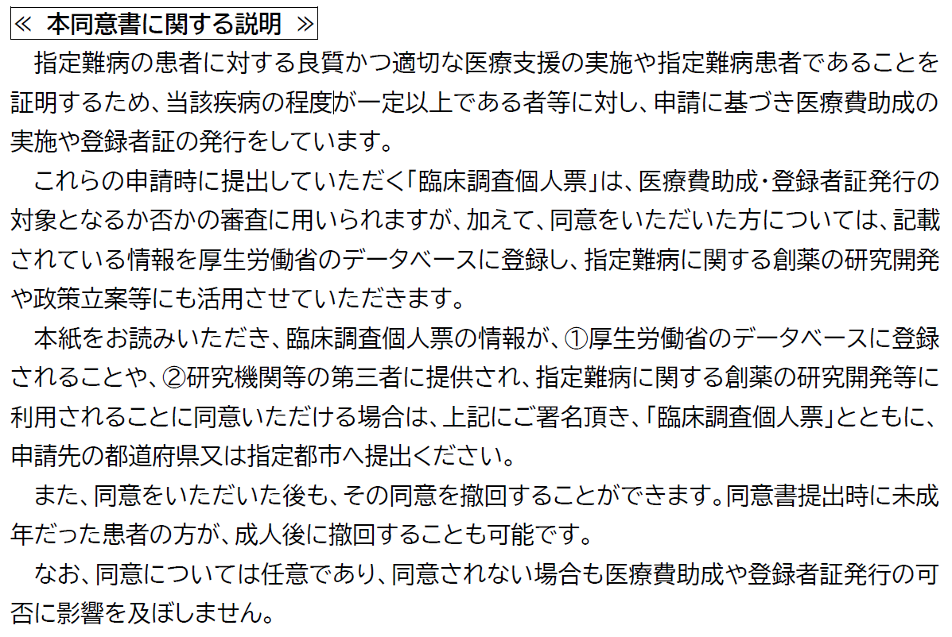
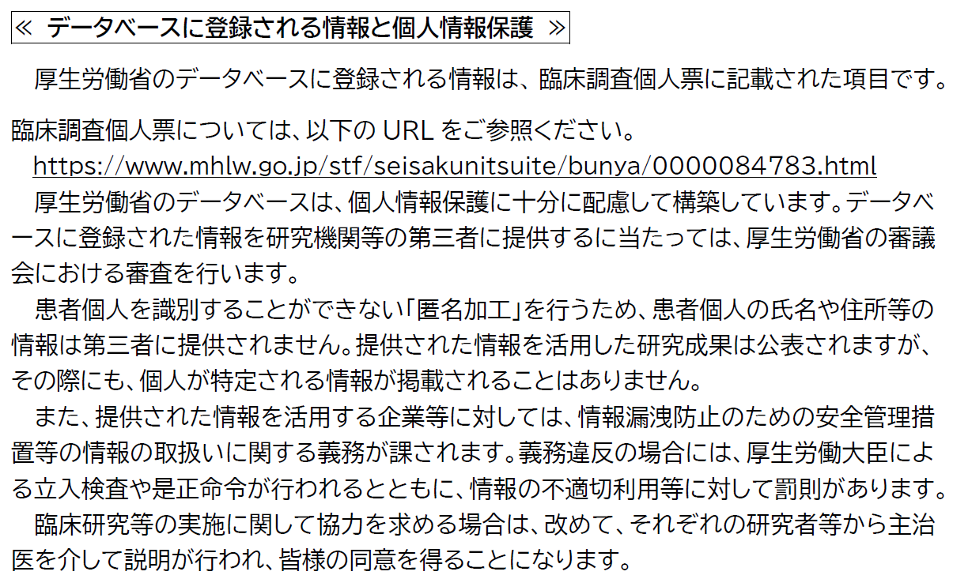
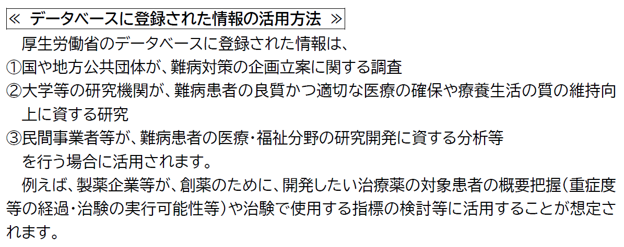
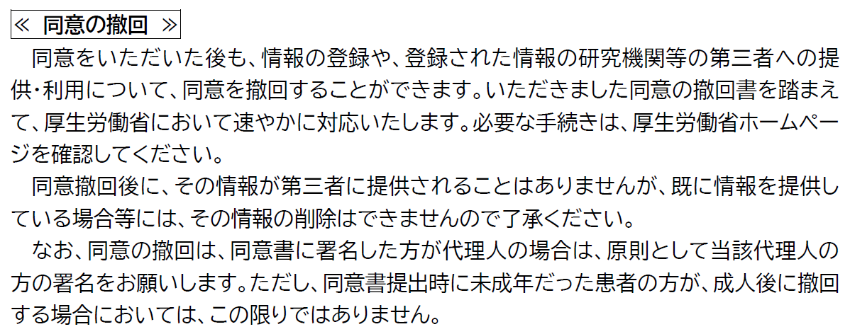
別添＜臨床調査個人票の研究利用に関するご説明＞（この用紙は申請書に添付不要）

